상품제안서
TUI 골든펄 3.0 USB | 상품코드: S00988

 |  |  |  |  |  |  | 02-713-8555 | www.synergygift.co.kr
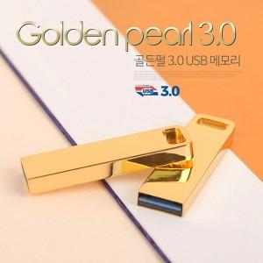

【상세/제작정보】

【인쇄/포장옵션】 | 레이저, 풀칼라 / 포장지포장

【공급단가】 | 수량 | 100~ | 300~ | 500~ | 1,000~ | 3,000~
*VAT별도 | 16G | 6,930원 | 6,820원 | 6,650원 | 6,480원 | 6,370원
 | 32G | 7,720원 | 7,600원 | 7,410원 | 7,230원 | 7,100원
 | 64G | 10,560원 | 10,390원 | 10,140원 | 9,890원 | 9,720원
 | 128G | 25,560원 | 25,150원 | 24,540원 | 23,930원 | 23,520원

【상품 URL】 | https://www.synergygift.co.kr:443/src/goods_detail.php?gdno=19772

